2021-12-17
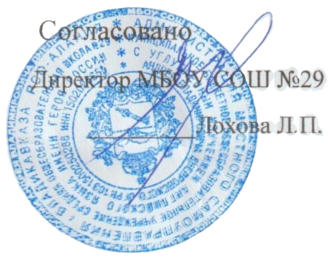
"17" декабря 2021г

Примерное 10-дневное меню бесплатного питания учащихся 1 - 4 классов, обучающихся в первую смену МБОУ СОШ №29 г. Владикавказа на 2021год.
Сезон: осенне-зимний
Возрастная категория: 7 - 11 лет
№ п/п | Номер рецептуры № | Наименование блюда | Масса порции, г |  | Пищевая ценность (г) |  |  | Энергетическая ценность (ккал)
 |  |  |  | Цена | Белки, г | Жиры, г | Углеводы, г
1 | 2 | 3 | 4 | 5 | 6 | 7 | 8 | 9
День 10 | Завтрак
 | 15М | Сыр полутвердый | 15 | 8.86 | 3.48 | 2.95 | 0.00 | 40.47
 | 219М | Сырники из творога с молоком сгущенным | 150/40 | 44.5 | 21.00 | 17.00 | 34.30 | 374.20
 |  | Булочка с изюмом | 50 | 4.32 | 3.50 | 4.00 | 26.50 | 156.00
 | 382М | Какао с молоком | 180/12 | 12.04 | 3.42 | 3.51 | 17.85 | 116.67
 |  | Зефир | 20 | 3.42 | 0.16 | 0.02 | 15.96 | 64.70
 |  | Итого: |  | 73.14 | 31.56 | 27.48 | 94.61 | 752.04
 | Обед
 | 50М | Салат из свеклы отварной с сыром и чесноком | 60 | 6.85 | 2.81 | 5.63 | 4.32 | 79.19
 | 102М | Суп картофельный с фасолью и зеленью | 200 | 8.19 | 6.77 | 5.35 | 15.80 | 138.41
 | Акт/202М | Куриное филе с соусом «Карри» и макаронами отварными | 90/40/150 | 58.71 | 18.68 | 11.89 | 35.12 | 322.21
 | 482К | Напиток из шиповника | 180/12 | 2.2 | 0.68 | 0.26 | 17.76 | 76.10
 |  | Хлеб пшеничный | 40 | 2.05 | 3.04 | 0.32 | 19.68 | 93.76
 |  | Хлеб ржаной | 20 | 0.97 | 1.32 | 0.24 | 6.68 | 34.16
 |  | Итого: |  | 78.97 | 33.30 | 23.69 | 99.36 | 743.83

